DER
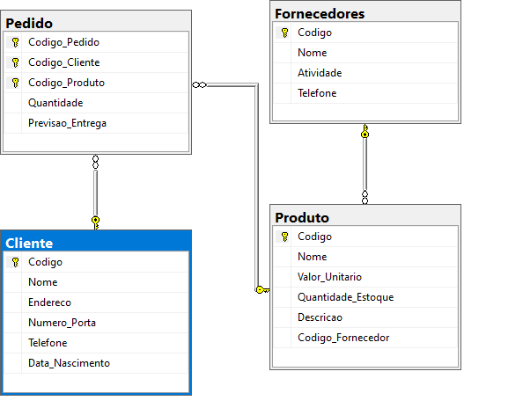
Considere, para fins de cardinalidade que a chave é 1 e o ∞ é N

